Volumen producto
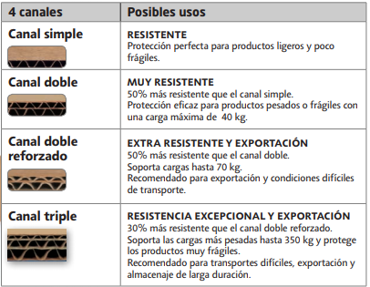
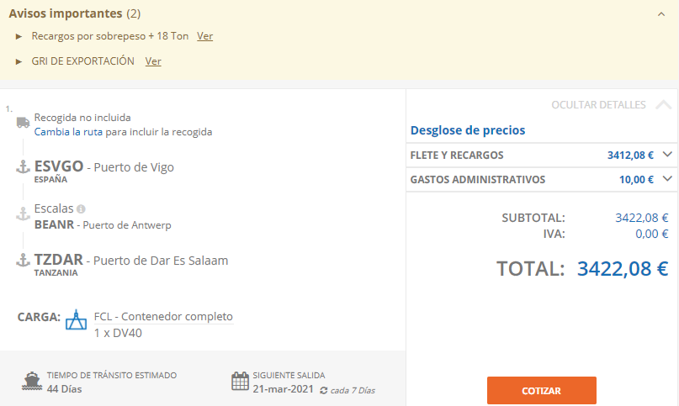
 |  |  | CAJAS | https://www.rajapack.es/cajas-carton-contenedores-cajas-postales/cajas-carton-cajas-americanas/caja-carton-canal-doble-rajabox-menos-50cm-largo_PDT01529.html |  |  |  |  |  |  |  |  |  |  |  |  |  |  |  |  |  |  |  | PALETS | https://www.transgesa.com/blog/tipos-de-palets/ |  |  |  | https://www.itepal.com/medidas-de-palets-europeo-americano |  | CONTAINERS
 | Volumen | Volumen máximo (m^3) |  |  |  |  |  |  |  |  |  |  |  |  |  |  |  |  |  |  |  |  |  |  |  |  | Mejor para líquidos | Mejor para la logística
Análisis cajas (3000) | 200 | 210.93248 |  |  | Kilos totales | 50000 |  |  |  |  |  |  |  |  |  |  |  |  |  |  |  |  |  |  |  | Tipos de palets | Americano (25 kg) | Europeo (25 kg) | * | Actualmente, las medidas del palet europeo sigue siendo un aspecto muy favorable para su uso. Las cajas de los remolques de los camiones tienen un ancho de 2400 mm, es decir, una medida múltiplo de las medidas del palet. Permite así colocar 2 o 3 palets según si se colocan en una dirección o en otra, aprovechando al máximo la capacidad de los camiones
Análisis palets (54 ) | 10.93248 |  |  |  | Kilos/caja | 12 | 15 |  |  |  | Canal doble |  |  |  |  |  |  |  |  |  |  |  |  |  |  | Ancho | 1 | 0.8
Análisis estantes |  |  |  |  | Número de cajas | 4166.6666667 | 3333.3333333 |  |  |  | Oferta de cajas |  |  |  |  |  |  |  |  |  |  |  |  |  |  | Largo | 1.2 | 1.2
 |  |  |  |  | Volumen cajas | 0.0480 |  |  |  |  | Ref. | largo m | ancho m | alto m | Volumen m^3 | color | uso | paquete | cantidad por palet |  |  |  |  |  |  | Alto | 0.146 | 0.146
 |  |  |  |  | VOLUMEN TOTAL | 200 | 160 |  |  |  | CAD14ES | 0.45 | 0.45 | 0.45 | 0.0911 | marrón | cúbica | 10 | 70 | Escogemos esta por ser la más restrictiva |  |  |  |  |  | Volumen palet (sin cajas) | 0.1752 | 0.14016 |  | ESCOGEMOS PALET EUROPEO AL SER CARGA FIJA Y MEJOR PARA LA LOGÍSTICA
 |  |  |  |  |  |  |  |  |  |  | CAD4535AES | 0.45 | 0.35 | 0.35 | 0.0551 | marrón | A3+ | 10 | 70 |  |  |  |  |  |  | Número de cajas según peso dinámico (12 kg) | 100 | 83.333333333
Consideraciones | cajas de 12 kg |  |  |  |  |  |  |  |  |  | CAD52AES | 0.385 | 0.285 | 0.39 | 0.0428 | marrón | paletizable | 15 | 75 |  |  |  |  |  |  | Número de cajas según peso estático (12 kg) | 416.66666667 | 333.33333333 |  | TENEMOS EN CUENTA QUE SON 70 CAJAS, YA QUE EL FABRICANTE DE CAJAS NOS LO RECOMIENDA, CUMPLIENDO ADEMÁS CON EL LÍMITE DE CARGA
 | palets europeos |  |  |  |  |  |  |  |  |  | CAD52AES | 0.385 | 0.285 | 0.39 | 0.0428 | marrón | paletizable | 15 | 75 |  |  |  |  |  |  | Número de palets (70 cajas) | 78 | 78

 | 70 cajas por palet |  |  |  |  |  |  |  |  |  | CAD11ES | 0.37 | 0.35 | 0.4 | 0.0518 | marrón | - | 15 | 75 |  |  |  |  |  |  | Peso máximo carga dinámica (líquidos) | 1200 | 1000
 |  |  |  |  |  |  |  |  |  |  | CAD12AES | 0.4 | 0.4 | 0.3 | 0.0480 | marrón | base cuadrada | 10 | 70 |  |  |  |  |  |  | Peso máximo carga estática | 5000 | 4000
 |  |  |  |  |  |  |  |  |  |  | CAD12ES | 0.4 | 0.4 | 0.4 | 0.0640 | marrón | cúbica | 10 | 70
 |  |  |  |  |  |  |  |  |  |  | CAD09ES | 0.35 | 0.35 | 0.35 | 0.0429 | marrón | cúbica | 15 | 75 |  |  |  |  |  |  | Volumen total de palets (m^3) | 13.6656 | 10.93248

 |  |  |  |  |  |  |  |  | Nº de cajas por palet

 |  |  |  |  |  |  |  |  | Palet |  |  | Capacidad
 |  |  |  |  |  |  |  |  | ancho (m) | 0.8
 |  |  |  |  |  |  |  |  | largo (m) | 1.2 |  |  | cajas | Cantidad | Volumen
 |  |  |  |  |  |  |  |  |  |  | >> | ancho | 2 | 54 | 2.592
 |  |  |  |  |  |  |  |  | Cajas |  |  | largo | 3
 |  |  |  |  |  |  |  |  | ancho (m) | 0.4 |  | alto | 9
 |  |  |  |  |  |  |  |  | largo (m) | 0.4 |  |  |  |  | m3
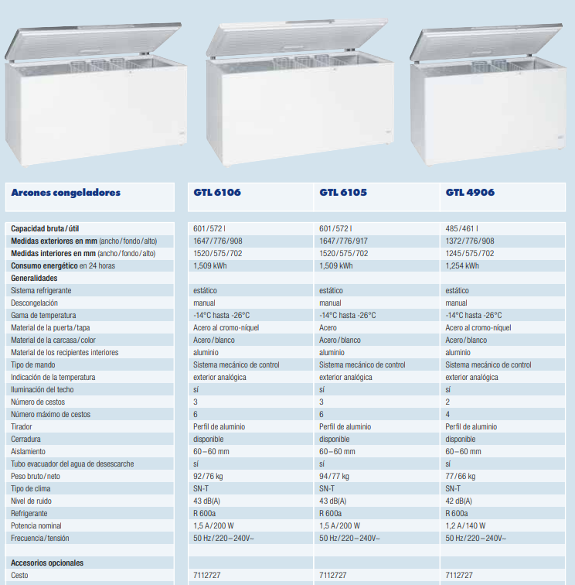
 |  |  |  |  |  |  |  |  | alto (m) | 0.3
 |  |  |  |  |  |  |  |  |  |  |  |  | 648
 |  |  |  |  |  |  |  |  |  |  |  |  | 810
 |  |  |  |  |  |  |  |  | Nº de cajas por envío de camión |  |  |  |  |  |  |  |  |  | Nº de cajas y palets almacen

 |  |  |  |  |  |  |  |  | Envío | 6000 |  |  |  |  |  |  |  |  | Peso | 50000
 |  |  |  |  |  |  |  |  | peso por caja | 12 |  | kg |  |  |  |  |  |  | peso por caja | 12
 |  |  |  |  |  |  |  | nº de cajas necesarias | modelo A | 500 | número de palets | 9.2592592593 | 10 | peso por palet | 600 | kg |  |  | nº de cajas necesarias | 4166.6666667 | volumen cajas | 200
 |  |  |  |  |  |  |  |  |  |  |  |  |  |  |  |  |  |  | nº de palets | 77.160493827 | volumen palets | 10.814814815
 |  |  |  |  |  |  |  | Volumen cajas | modelo A | 24.00 | Volumen palets | 1.4016 |  |  |  |  |  |  |  |  |  | m3
 |  |  |  |  |  |  |  |  |  | m3 |  |  |  | m3 |  |  |  |  |  |  |  |  |  |  |  |  | Nº palets
 |  |  |  |  |  |  |  | Volumen total |  | 25.40 | m3 |  |  |  |  |  |  |  | area palet | 0.96 |  | m2 |  | Colocación palets |  | 2 alturas | 38.580246914 | 39
 |  |  |  |  |  |  |  | Volumen camión | ancho | 2.4 | 33.6 | m3 | Restricción area base |  | 9.6 | 2 | 10 palets |  | area total | 74.074074074 |  | m2
 |  |  |  |  |  |  |  |  | largo | 4 |  |  |  |  | m3 | 5 |  |  |  |  |  |  |  | espacio disponible
 |  |  |  |  |  |  |  |  | alto | 3.5 |  |  |  |  |  |  |  |  |  |  |  |  |  | holgura por palet | metros | palets posibles | holgura palets | palets final
 |  |  |  |  |  |  |  |  |  |  |  |  |  |  |  |  |  |  |  |  |  |  | ancho | 0.25 | 7 | 8.75 | 2.1875 | 6.5625 | 42.109375
 |  |  |  |  |  |  |  |  |  |  | 25 kg/m3 |  |  |  |  |  |  |  |  |  |  |  | largo | 0.3 | 11 | 9.1666666667 | 2.75 | 6.4166666667

 |  |  |  |  |  |  |  |  | Nº de cajas en tienda

 |  |  |  |  |  |  |  |  |  | Envío | 6250
 |  |  |  |  |  |  |  |  |  | peso por caja | 12
 |  |  |  |  |  |  |  |  | nº de cajas necesarias | modelo A | 520.83333333

 |  |  |  |  |  |  |  |  | Volumen |  | 25.0000 | m3
 |  |  |  |  |  |  |  |  | nº de arcones |  | 41.666666667
 |  |  |  |  |  |  |  |  | 0.6

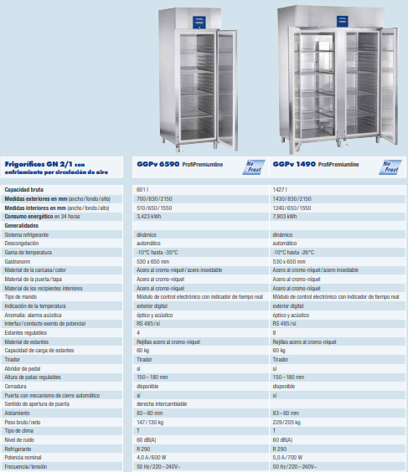
 |  |  |  |  |  |  |  | Transtienda
 |  |  |  |  |  |  |  |  | onsumo |  | 62.875 | kwh
 |  |  |  |  |  |  |  |  |  | 30 | 1886.25

 |  |  |  |  |  |  |  |  |  |  |  |  |  | 6039.8940084

 |  |  |  |  |  |  |  |  |  |  | 25000
 |  |  |  |  |  |  |  |  | nº de frigorificos |  | 17.519271198
 |  |  |  |  |  |  |  |  | 1427

 |  |  |  |  |  |  |  | Tienda | consumo | 7.903 | 138.45480028 | kwh

 |  |  |  |  |  |  |  |  | Total | 30 | 4153.6440084

 |  |  |  |  |  |  |  |  |  | Dimensiones | area ocupada | area ocupada total
 |  |  |  |  |  |  |  | Espacio | ocupado | 1.647 | 1.278072 | 53.253
 |  |  |  |  |  |  |  |  |  | 0.776
 |  |  |  |  |  |  |  |  |  | 0.908 |  |  | 74.046622985
 |  |  |  |  |  |  |  |  |  | 1.43 | 1.1869 | 20.793622985
 |  |  |  |  |  |  |  |  |  | 0.83
 |  |  |  |  |  |  |  |  |  |  |  |  |  |  | factor
 |  |  |  |  |  |  |  |  |  |  |  |  |  | 148.09324597 | 1.2 | 177.71189516

 |  |  |  |  |  |  |  |  | libre | 74.046622985

Envíos camión
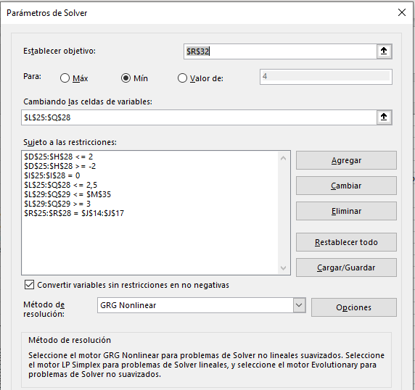
F.O. | mínimizar los costes de envío

Parámetros

Distancias Tiempo | DC | Tienda 1 | Tienda 2 | Tienda 3 | Tienda 4 |  |  | TIEMPO DE ENTREGA | TIEMPO DE CARGA | TIEMPO MÁXIMO |  |  | km diarios | dias por mes | TOTAL
DC | 0 | 6.64 | 7.75 | 9.46 | 13 |  |  | 15 | 30 | 120 |  | Camión | 28.89 | 25 | 722.25
Tienda 1 | 17 | 0 | 2.31 | 4.02 | 7.57 |  |  | min | min | min
Tienda 2 | 21 | 6 | 0 | 2.66 | 6.21
Tienda 3 | 23 | 8 | 7 | 0 | 4.28 |  |  | Sale a las 6 y fin de entregas a las 8
Tienda 4 | 32 | 16 | 14 | 8 | 0 |  |  | A las 9 se abre la tienda
 |  |  |  |  |  |  |  |  |  |  |  |  |  |  |  |  |  |  |  |  | Si queremos que reparta todos los días y con un mínimo de carga al 50%
DEMANDAS SEMANALES (ton) | Día 1 | Día 2 | Día 3 | Día 4 | Día 5 | Día 6 | TOTAL
Tienda 1 | 1.5 | 1.2 | 1 | 0.6 | 0.4 | 1 | 5.7 |  | INDICACIONES | El tiempo es distancia + tiempo de entrega -> ENTREGAR PEDIDO 1 HORA ANTES DE ABRIR |  |  |  |  |  |  |  | CANTIDAD DE ENVÍO | Día 1 | Día 2 | Día 3 | Día 4 | Día 5 | Día 6
Tienda 2 | 0.4 | 0.7 | 1.4 | 1.2 | 1.6 | 0.1 | 5.4 |  |  | El pedido del día 2 lo hace según la demanda del día 0 |  |  |  |  |  |  |  | Tienda 1 | 2.363334 | 0 | 0.90624983333 | 0.855 | 0.88020808333 | 0.69520808333 | 5.7
Tienda 3 | 0.8 | 1.2 | 0.6 | 0.9 | 0.2 | 1.3 | 5 |  |  | Salvo que haya algo urgente de peligro de desabastecimiento a final del día 1 |  |  |  |  |  | 0.16624983333 |  | Tienda 2 | 0.636666 | 1.1791669667 | 1.0187503333 | 0.90000016667 | 0.92520825 | 0.74020825 | 5.4
Tienda 4 | 0.6 | 1 | 0.2 | 0.6 | 0.9 | 1.2 | 4.5 |  |  | Depende del tipo de producto del pedido |  |  |  |  |  | 0.172083 |  | Tienda 3 | 0 | 0.75624983333 | 1.3083335 | 1.0233335 | 1.0485415833 | 0.86354158333 | 5
TOTAL | 3.3 | 4.1 | 3.2 | 3.3 | 3.1 | 3.6 |  | 20.6 |  |  |  |  |  |  |  |  |  | Tienda 4 | 0 | 1.0645831667 | 0.89250016667 | 0.89250016667 | 0.91770825 | 0.73270825 | 4.5
 |  |  |  |  |  |  |  | 3.4333333333 |  |  |  |  |  |  |  |  |  |  | 3 | 3 | 4.1258338333 | 3.6708338333 | 3.7716661667 | 3.0316661667
 |  |  |  |  |  |  |  | 4 días
 |  |  |  |  |  |  |  |  |  |  |  |  |  |  |  |  |  | PRODUCTO DESABASTECIDO | Día 1 | Día 2 | Día 3 | Día 4 | Día 5 | Día 6
VARIABLES |  |  |  |  |  |  |  |  |  |  | RESTRICCIONES |  |  |  |  |  |  | Tienda 1 | -0.863334 | 0.336666 | 0.43041616667 | 0.17541616667 | -0.30479191667 | 0
 |  |  |  |  |  |  |  |  |  |  |  |  |  |  |  |  |  | Tienda 2 | -0.236666 | -0.71583296667 | -0.3345833 | -0.034583466667 | 0.64020828333 | 0
PRODUCTO DESABASTECIDO | Día 1 | Día 2 | Día 3 | Día 4 | Día 5 | Día 6 |  | CANTIDAD DE ENVÍO | Día 1 | Día 2 | Día 3 | Día 4 | Día 5 | Día 6 |  | VOLUMEN CAMIÓN | 6 | Tienda 3 | 0.8 | 1.2437501667 | 0.53541666667 | 0.41208316667 | -0.43645841667 | 0
Tienda 1 | -0.863334 | 0.336666 | 0.43041616667 | 0.17541616667 | -0.30479191667 | 0 |  | Tienda 1 | 2.363334 | 0 | 0.90624983333 | 0.855 | 0.88020808333 | 0.69520808333 | 5.7 |  |  | Tienda 4 | 0.6 | 0.53541683333 | -0.15708333333 | -0.4495835 | -0.46729175 | 0
Tienda 2 | -0.236666 | -0.71583296667 | -0.3345833 | -0.034583466667 | 0.64020828333 | 0 |  | Tienda 2 | 0.636666 | 1.1791669667 | 1.0187503333 | 0.90000016667 | 0.92520825 | 0.74020825 | 5.4
Tienda 3 | 0.8 | 1.2437501667 | 0.53541666667 | 0.41208316667 | -0.43645841667 | 0 |  | Tienda 3 | 0 | 0.75624983333 | 1.3083335 | 1.0233335 | 1.0485415833 | 0.86354158333 | 5 |  |  | DEMANDAS SEMANALES (ton) | Día 1 | Día 2 | Día 3 | Día 4 | Día 5 | Día 6 | TOTAL
Tienda 4 | 0.6 | 0.53541683333 | -0.15708333333 | -0.4495835 | -0.46729175 | 0 |  | Tienda 4 | 0 | 1.0645831667 | 0.89250016667 | 0.89250016667 | 0.91770825 | 0.73270825 | 4.5 |  |  | Tienda 1 | 1.5 | 1.2 | 1 | 0.6 | 0.4 | 1 | 5.7
 |  |  |  |  |  |  |  |  | 3 | 2.9999999667 | 4.1258338333 | 3.6708338333 | 3.7716661667 | 3.0316661667 |  |  |  | Tienda 2 | 0.4 | 0.7 | 1.4 | 1.2 | 1.6 | 0.1 | 5.4
 |  |  |  |  |  |  |  |  | 0 | 0 | 0 | 0 | 0 | 0 |  |  |  | Tienda 3 | 0.8 | 1.2 | 0.6 | 0.9 | 0.2 | 1.3 | 5
 |  |  |  |  |  |  |  |  |  |  |  |  |  |  |  |  |  | Tienda 4 | 0.6 | 1 | 0.2 | 0.6 | 0.9 | 1.2 | 4.5
 | BINARIO |  |  |  |  |  |  | ENVIOS TOTALES | 1 | 1 | 1 | 1 | 1 | 1 | 6 |  |  | TOTAL | 3.3 | 4.1 | 3.2 | 3.3 | 3.1 | 3.6

 | COSTE GASOLINA / KM |  |  | PRODUCTO BARATO | PRODUCTO INTERMEDIO | PRODUCTO CARO |  |  | VOLUMEN CAMIÓN | 6
 |  |  | GANANCIAS PRODUCTO / TON

Previsiones demanda
Monthly Demand ABC Corporation
JAN | 10000
FEB | 32000
MAR | 39000
APR | 42000
MAY | 45000
JUN | 49000
JUL | 53000
AUG | 56500
SEP | 62000
OCT | 67000
NOV | 71000
DEC | 72000
JAN | 73000
FEB | 72000
MAR | 73000
APR | 72000
MAY | 71000
JUN | 73000
JUL | 77000
AUG | 79000
SEP | 81000
OCT | 84000
NOV | 83000
DEC | 82000
JAN | 79000
FEB | 76000
MAR | 73000
APR | 72000
MAY | 75000
JUN | 77000
JUL | 79000
AUG | 81000
SEP | 83000
OCT | 85000
NOV | 85000
DEC | 87000
JAN | 91000
FEB | 87000
MAR | 85000
APR | 86000
MAY | 86500
JUN | 87500
JUL | 88000
AUG | 92000
SEP | 90000
OCT | 88000
NOV | 87000
DEC | 93000
JAN | 95000
FEB | 91000
...
Excersise 7-1: ABC Corporation
 |  |  |  |  |  |  |  |  | Potencial de mercado | 100000.00
 | Sales | Year 1 | Year 2 | Year 3 | Year 4 | Year 5
 | JAN | 22000.00 | 73000.00 | 79000.00 | 91000.00 | 95000.00 |  |  | p = 6 | (even)
 | FEB | 32000.00 | 72000.00 | 76000.00 | 87000.00 | 91000.00
 | MAR | 39000.00 | 73000.00 | 73000.00 | 85000.00 | 90000.00 |  |  | Predicción = Porcentajes de población * Potencial de mercado
 | APR | 42000.00 | 72000.00 | 72000.00 | 86000.00 | 91000.00
 | MAY | 45000.00 | 71000.00 | 75000.00 | 86500.00 | 89000.00 |  |  | Picos de demanda en Agosto y Diciembre
 | JUN | 49000.00 | 73000.00 | 77000.00 | 87500.00 | 89000.00
 | JUL | 53000.00 | 77000.00 | 79000.00 | 88000.00 | 92000.00
 | AUG | 56500.00 | 79000.00 | 81000.00 | 92000.00 | 96000.00
 | SEP | 62000.00 | 81000.00 | 83000.00 | 90000.00 | 93000.00
 | OCT | 67000.00 | 84000.00 | 85000.00 | 88000.00 | 92000.00
 | NOV | 71000.00 | 83000.00 | 85000.00 | 87000.00 | 96000.00
 | DEC | 72000.00 | 82000.00 | 87000.00 | 93000.00 | 99000.00
 | Total | 610500 | 920000 | 952000 | 1061000 | 1113000

Static Method for Forecasting

Year | Month | Period | Demand Dt | Deseasonalized Demand Dt | Dt (based on regression) | Seasonal Factor St | Forecast | Et | At | bias | MSE | MAD | Percent Error | MAPE | TS
Year 1 | JAN | 1 | 22000 |  | 24538 | 0.90 | 24702 | 2702 | 2702 | 2702 | 7298578 | 2702 | 12 | 12 | 1.00
 | FEB | 2 | 32000 |  | 29058 | 1.10 | 29251 | -2749 | 2749 | -48 | 7428170 | 2725 | 9 | 10 | -0.02
 | MAR | 3 | 39000 |  | 33577 | 1.16 | 33800 | -5200 | 5200 | -5247 | 13964977 | 3550 | 13 | 11 | -1.48
 | APR | 4 | 42000 | 40750 | 38096 | 1.10 | 38349 | -3651 | 3651 | -8898 | 13805436 | 3575 | 9 | 11 | -2.49
 | MAY | 5 | 45000 | 45375 | 42615 | 1.06 | 42899 | -2101 | 2101 | -10999 | 11927456 | 3280 | 5 | 10 | -3.35
 | JUN | 6 | 49000 | 49333 | 47135 | 1.04 | 47448 | -1552 | 1552 | -12551 | 10341020 | 2992 | 3 | 8 | -4.19
 | JUL | 7 | 53000 | 53333 | 51654 | 1.03 | 51997 | -1003 | 1003 | -13554 | 9007381 | 2708 | 2 | 8 | -5.00
 | AUG | 8 | 56500 | 57583 | 56173 | 1.01 | 56547 | 47 | 47 | -13508 | 7881729 | 2375 | 0 | 7 | -5.69
 | SEP | 9 | 62000 | 61667 | 60692 | 1.02 | 61096 | -904 | 904 | -14412 | 7096827 | 2212 | 1 | 6 | -6.52
 | OCT | 10 | 67000 | 65250 | 65212 | 1.03 | 65645 | -1355 | 1355 | -15767 | 6570733 | 2126 | 2 | 6 | -7.42
 | NOV | 11 | 71000 | 68208 | 69731 | 1.02 | 70194 | -806 | 806 | -16572 | 6032404 | 2006 | 1 | 5 | -8.26
 | DEC | 12 | 72000 | 70417 | 74250 | 0.97 | 74744 | 2744 | 2744 | -13829 | 6156981 | 2068 | 4 | 5 | -6.69
Year 2 | JAN | 13 | 73000 | 71750 | 72622 | 1.01 | 73641 | 641 | 641 | -13188 | 5715007 | 1958 | 1 | 5 | -6.74
 | FEB | 14 | 72000 | 72167 | 73119 | 0.98 | 74145 | 2145 | 2145 | -11043 | 5635404 | 1971 | 3 | 5 | -5.60
 | MAR | 15 | 73000 | 72250 | 73615 | 0.99 | 74322 | 1322 | 1322 | -9721 | 5376197 | 1928 | 2 | 4 | -5.04
 | APR | 16 | 72000 | 72667 | 74112 | 0.97 | 73550 | 1550 | 1550 | -8171 | 5190315 | 1904 | 2 | 4 | -4.29
 | MAY | 17 | 71000 | 73583 | 74608 | 0.95 | 73124 | 2124 | 2124 | -6047 | 5150300 | 1917 | 3 | 4 | -3.15
 | JUN | 18 | 73000 | 74833 | 75105 | 0.97 | 73964 | 964 | 964 | -5083 | 4915851 | 1864 | 1 | 4 | -2.73 | Estadísticas de la regresión |  |  |  |  |  |  |  |  | Estadísticas de la regresión
 | JUL | 19 | 77000 | 76917 | 75602 | 1.02 | 75644 | -1356 | 1356 | -6438 | 4753831 | 1838 | 2 | 4 | -3.50 | Coeficiente de correlación múltiple | 0.90649396257 |  |  |  |  |  |  |  | Coeficiente de correlación múltiple | 0.9594748655
 | AUG | 20 | 79000 | 77333 | 76098 | 1.04 | 77588 | -1412 | 1412 | -7850 | 4615848 | 1816 | 2 | 4 | -4.32 | Coeficiente de determinación R^2 | 0.82173130417 |  |  |  |  |  |  |  | Coeficiente de determinación R^2 | 0.92059201753
 | SEP | 21 | 81000 | 77500 | 76595 | 1.06 | 77907 | -3093 | 3093 | -10943 | 4851473 | 1877 | 4 | 4 | -5.83 | R^2 ajustado | 0.81785589774 |  |  |  |  |  |  |  | R^2 ajustado | 0.91337311003
 | OCT | 22 | 84000 | 77500 | 77091 | 1.09 | 78601 | -5399 | 5399 | -16342 | 5955849 | 2037 | 6 | 4 | -8.02 | Error típico | 3273.1083282 |  |  |  |  |  |  |  | Error típico | 5398.8635168
 | NOV | 23 | 83000 | 77667 | 77588 | 1.07 | 78875 | -4125 | 4125 | -20467 | 6436634 | 2128 | 5 | 4 | -9.62 | Observaciones | 48 |  |  |  |  |  |  |  | Observaciones | 13
 | DEC | 24 | 82000 | 78000 | 78084 | 1.05 | 79958 | -2042 | 2042 | -22508 | 6342122 | 2124 | 2 | 4 | -10.60
Year 3 | JAN | 25 | 79000 | 78250 | 78581 | 1.01 | 79103 | 103 | 103 | -22405 | 6088864 | 2043 | 0 | 4 | -10.96 | ANÁLISIS DE VARIANZA |  |  |  |  |  |  |  |  | ANÁLISIS DE VARIANZA
 | FEB | 26 | 76000 | 78417 | 79078 | 0.96 | 80187 | 4187 | 4187 | -18217 | 6529106 | 2126 | 6 | 4 | -8.57 |  | Grados de libertad | Suma de cuadrados | Promedio de los cuadrados | F | Valor crítico de F |  |  |  |  | Grados de libertad | Suma de cuadrados | Promedio de los cuadrados | F | Valor crítico de F
 | MAR | 27 | 73000 | 78583 | 79574 | 0.92 | 80338 | 7338 | 7338 | -10879 | 8281604 | 2319 | 10 | 4 | -4.69 | Regresión | 1 | 2271607712.8 | 2271607712.8 | 212.03745176 | 7.6492871944E-19 |  |  |  | Regresión | 1 | 3717067307.7 | 3717067307.7 | 127.52511621 | 2.1665250891E-07
 | APR | 28 | 72000 | 78708 | 80071 | 0.90 | 79464 | 7464 | 7464 | -3416 | 9975338 | 2503 | 10 | 4 | -1.36 | Residuos | 46 | 492808953.9 | 10713238.128 |  |  |  |  |  | Residuos | 11 | 320625000 | 29147727.273
 | MAY | 29 | 75000 | 78833 | 80567 | 0.93 | 78964 | 3964 | 3964 | 548 | 10173220 | 2553 | 5 | 4 | 0.21 | Total | 47 | 2764416666.7 |  |  |  |  |  |  | Total | 12 | 4037692307.7
 | JUN | 30 | 77000 | 79125 | 81064 | 0.95 | 79833 | 2833 | 2833 | 3381 | 10101635 | 2562 | 4 | 4 | 1.32
 | JUL | 31 | 79000 | 79833 | 81560 | 0.97 | 81607 | 2607 | 2607 | 5988 | 9994985 | 2564 | 3 | 4 | 2.34 |  | Coeficientes | Error típico | Estadístico t | Probabilidad | Inferior 95% | Superior 95% | Inferior 95,0% | Superior 95,0% |  | Coeficientes | Error típico | Estadístico t | Probabilidad | Inferior 95% | Superior 95% | Inferior 95,0% | Superior 95,0%
 | AUG | 32 | 81000 | 80792 | 82057 | 0.99 | 83663 | 2663 | 2663 | 8652 | 9904333 | 2567 | 3 | 4 | 3.37 | Intercepción | 66166.476697 | 1331.3726901 | 49.697937465 | 1.2577137512E-41 | 63486.562469 | 68846.390926 | 63486.562469 | 68846.390926 | Intercepción | 20019.230769 | 3176.4127411 | 6.3024652023 | 5.8173781922E-05 | 13027.993464 | 27010.468075 | 13027.993464 | 27010.468075
 | SEP | 33 | 83000 | 81750 | 82554 | 1.01 | 83969 | 969 | 969 | 9620 | 9632627 | 2519 | 1 | 4 | 3.82 | Variable X 1 | 496.58054711 | 34.102279891 | 14.56150582 | 7.6492871944E-19 | 427.93621801 | 565.22487622 | 427.93621801 | 565.22487622 | Variable X 1 | 4519.2307692 | 400.19038926 | 11.2927019 | 2.1665250891E-07 | 3638.4176613 | 5400.0438772 | 3638.4176613 | 5400.0438772
 | OCT | 34 | 85000 | 82833 | 83050 | 1.02 | 84677 | -323 | 323 | 9297 | 9352387 | 2454 | 0 | 4 | 3.79
 | NOV | 35 | 85000 | 83896 | 83547 | 1.02 | 84933 | -67 | 67 | 9230 | 9085304 | 2386 | 0 | 4 | 3.87 | Seasonal Factor St | (Todas)
 | DEC | 36 | 87000 | 84813 | 84043 | 1.04 | 86060 | -940 | 940 | 8290 | 8857462 | 2346 | 1 | 4 | 3.53
Year 4 | JAN | 37 | 91000 | 85625 | 84540 | 1.08 | 85102 | -5898 | 5898 | 2392 | 9558257 | 2442 | 6 | 4 | 0.98 | Etiquetas de fila | Promedio de Seasonal Factor St
 | FEB | 38 | 87000 | 86458 | 85037 | 1.02 | 86230 | -770 | 770 | 1622 | 9322322 | 2398 | 1 | 4 | 0.68 | JAN | 1.0066477907
 | MAR | 39 | 85000 | 87208 | 85533 | 0.99 | 86354 | 1354 | 1354 | 2977 | 9130309 | 2371 | 2 | 4 | 1.26 | FEB | 1.0140359233
 | APR | 40 | 86000 | 87625 | 86030 | 1.00 | 85377 | -623 | 623 | 2354 | 8911741 | 2327 | 1 | 4 | 1.01 | MAR | 1.0095994719
 | MAY | 41 | 86500 | 87833 | 86526 | 1.00 | 84804 | -1696 | 1696 | 658 | 8764500 | 2312 | 2 | 4 | 0.28 | APR | 0.99241824674
 | JUN | 42 | 87500 | 88167 | 87023 | 1.01 | 85701 | -1799 | 1799 | -1140 | 8632840 | 2300 | 2 | 4 | -0.50 | MAY | 0.98010068075
 | JUL | 43 | 88000 | 88583 | 87519 | 1.01 | 87569 | -431 | 431 | -1571 | 8436393 | 2256 | 0 | 4 | -0.70 | JUN | 0.98481529133
 | AUG | 44 | 92000 | 88917 | 88016 | 1.05 | 89739 | -2261 | 2261 | -3832 | 8360831 | 2256 | 2 | 4 | -1.70 | JUL | 1.0005682227
 | SEP | 45 | 90000 | 89292 | 88513 | 1.02 | 90030 | 30 | 30 | -3802 | 8175054 | 2207 | 0 | 3 | -1.72 | AUG | 1.0195768992
 | OCT | 46 | 88000 | 89708 | 89009 | 0.99 | 90752 | 2752 | 2752 | -1050 | 8162036 | 2219 | 3 | 3 | -0.47 | SEP | 1.017139127
 | NOV | 47 | 87000 | 90021 | 89506 | 0.97 | 90991 | 3991 | 3991 | 2941 | 8327252 | 2256 | 5 | 3 | 1.30 | OCT | 1.0195856917
 | DEC | 48 | 93000 | 90188 | 90002 | 1.03 | 92162 | -838 | 838 | 2103 | 8168387 | 2227 | 1 | 3 | 0.94 | NOV | 1.0165925277
Year 5 | JAN | 49 | 95000 | 90417 | 90499 | 1.05 | 91101 | -3899 | 3899 | -1796 | 8312007 | 2261 | 4 | 3 | -0.79 | DEC | 1.0239989065
 | FEB | 50 | 91000 | 90750 | 90996 | 1.00 | 92273 | 1273 | 1273 | -523 | 8178163 | 2241 | 1 | 3 | -0.23 | Total general | 1.0070898983
 | MAR | 51 | 90000 | 91042 | 91492 | 0.98 | 92370 | 2370 | 2370 | 1847 | 8127975 | 2244 | 3 | 3 | 0.82
 | APR | 52 | 91000 | 91333 | 91989 | 0.99 | 91291 | 291 | 291 | 2138 | 7973299 | 2206 | 0 | 3 | 0.97
 | Demand Dt |  | Regresion initial |  | Regresion established |  | Forecast
1 | 10000 | 1 | 22000 | 13 | 73000 | 1 | 24702
2 | 32000 | 2 | 32000 | 14 | 72000 | 2 | 29251
3 | 39000 | 3 | 39000 | 15 | 73000 | 3 | 33800
4 | 42000 | 4 | 42000 | 16 | 72000 | 4 | 38349
5 | 45000 | 5 | 45000 | 17 | 71000 | 5 | 42899
6 | 49000 | 6 | 49000 | 18 | 73000 | 6 | 47448
7 | 53000 | 7 | 53000 | 19 | 77000 | 7 | 51997
8 | 56500 | 8 | 56500 | 20 | 79000 | 8 | 56547
9 | 62000 | 9 | 62000 | 21 | 81000 | 9 | 61096
10 | 67000 | 10 | 67000 | 22 | 84000 | 10 | 65645
11 | 71000 | 11 | 71000 | 23 | 83000 | 11 | 70194
12 | 72000 | 12 | 72000 | 24 | 82000 | 12 | 74744
13 | 73000 | 13 | 73000 | 25 | 79000 | 13 | 73641
14 | 72000 |  |  | 26 | 76000 | 14 | 74145
15 | 73000 |  |  | 27 | 73000 | 15 | 74322
16 | 72000 |  |  | 28 | 72000 | 16 | 73550
17 | 71000 |  |  | 29 | 75000 | 17 | 73124
18 | 73000 |  |  | 30 | 77000 | 18 | 73964
19 | 77000 |  |  | 31 | 79000 | 19 | 75644
20 | 79000 |  |  | 32 | 81000 | 20 | 77588
21 | 81000 |  |  | 33 | 83000 | 21 | 77907
22 | 84000 |  |  | 34 | 85000 | 22 | 78601
23 | 83000 |  |  | 35 | 85000 | 23 | 78875
24 | 82000 |  |  | 36 | 87000 | 24 | 79958
25 | 79000 |  |  | 37 | 91000 | 25 | 79103
26 | 76000 |  |  | 38 | 87000 | 26 | 80187
27 | 73000 |  |  | 39 | 85000 | 27 | 80338
28 | 72000 |  |  | 40 | 86000 | 28 | 79464
29 | 75000 |  |  | 41 | 86500 | 29 | 78964
30 | 77000 |  |  | 42 | 87500 | 30 | 79833
31 | 79000 |  |  | 43 | 88000 | 31 | 81607
32 | 81000 |  |  | 44 | 92000 | 32 | 83663
33 | 83000 |  |  | 45 | 90000 | 33 | 83969
34 | 85000 |  |  | 46 | 88000 | 34 | 84677
35 | 85000 |  |  | 47 | 87000 | 35 | 84933
36 | 87000 |  |  | 48 | 93000 | 36 | 86060
37 | 91000 |  |  | 49 | 95000 | 37 | 85102
38 | 87000 |  |  | 50 | 91000 | 38 | 86230
39 | 85000 |  |  | 51 | 90000 | 39 | 86354
40 | 86000 |  |  | 52 | 91000 | 40 | 85377
41 | 86500 |  |  | 53 | 89000 | 41 | 84804
42 | 87500 |  |  | 54 | 89000 | 42 | 85701
43 | 88000 |  |  | 55 | 92000 | 43 | 87569
44 | 92000 |  |  | 56 | 96000 | 44 | 89739
45 | 90000 |  |  | 57 | 93000 | 45 | 90030
46 | 88000 |  |  | 58 | 92000 | 46 | 90752
47 | 87000 |  |  | 59 | 96000 | 47 | 90991
48 | 93000 |  |  | 60 | 99000 | 48 | 92162
49 | 95000 |  |  |  |  | 49 | 91101
50 | 91000 |  |  |  |  | 50 | 92273
...
 | MAY | 53 | 89000 | 91875 | 92485 | 0.96 | 90645 | 1645 | 1645 | 3783 | 7873908 | 2196 | 2 | 3 | 1.72
 | JUN | 54 | 89000 | 92500 | 92982 | 0.96 | 91570 | 2570 | 2570 | 6353 | 7850400 | 2202 | 3 | 3 | 2.88
 | JUL | 55 | 92000 |  | 93478 | 0.98 | 93532 | 1532 | 1532 | 7885 | 7750312 | 2190 | 2 | 3 | 3.60
 | AUG | 56 | 96000 |  | 93975 | 1.02 | 95815 | -185 | 185 | 7699 | 7612527 | 2154 | 0 | 3 | 3.57
 | SEP | 57 | 93000 |  | 94472 | 0.98 | 96091 | 3091 | 3091 | 10790 | 7646563 | 2171 | 3 | 3 | 4.97
 | OCT | 58 | 92000 |  | 94968 | 0.97 | 96828 | 4828 | 4828 | 15618 | 7916643 | 2217 | 5 | 3 | 7.05
 | NOV | 59 | 96000 |  | 95465 | 1.01 | 97049 | 1049 | 1049 | 16667 | 7801104 | 2197 | 1 | 3 | 7.59
 | DEC | 60 | 99000 |  | 95961 | 1.03 | 98264 | -736 | 736 | 15931 | 7680107 | 2173 | 1 | 3 | 7.33
Year 6 | JAN | 61 |  |  | Forecasts |  | 97099 |  |  |  | Estimate of standard deviation of forecast error: | 2716
 | FEB | 62 |  |  |  |  | 98315
 | MAR | 63 |  |  |  |  | 98387
 | APR | 64 |  |  |  |  | 97205
 | MAY | 65 |  |  |  |  | 96485
 | JUN | 66 |  |  |  |  | 97438
 | JUL | 67 |  |  |  |  | 99494
 | AUG | 68 |  |  |  |  | 101890
 | SEP | 69 |  |  |  |  | 102152
 | OCT | 70 |  |  |  |  | 102904
 | NOV | 71 |  |  |  |  | 103107
 | DEC | 72 |  |  |  |  | 104366

